Blad1
Pelotonschietingen staande wip 2012.

 |  | Wemeldinge |  | s-Heerenhoek |  | Oudelande

 | Peleton | 1e Pel. |  | 2e Pel. |  | 3e Pel. |  | Totaal
 |  | Pnt. | Tref. | Pnt. | Tref. | Pnt. | Tref. | Pnt. | Tref.

1 | Willem Tell 2 | 15 | 12 | 18 | 14 | 27 | 14 | 60 | 40
2 | Willem Tell 1 | 11 | 11 | 18 | 14 | 27 | 16 | 56 | 41
3 | Victoria 1 | 20 | 12 | 16 | 12 | 19 | 12 | 55 | 36
4 | Ons Genoegen | 11 | 11 | 12 | 10 | 24 | 15 | 47 | 36
5 | st.Andries | 13 | 10 | 13 | 9 | 15 | 12 | 41 | 31
6 | Zorgvlied 1 | 14 | 8 | 12 | 11 | 14 | 9 | 40 | 28
7 | Spes Nostra | 6 | 6 | 21 | 15 | 10 | 9 | 37 | 30
8 | Concordia | 14 | 11 | 11 | 5 | 11 | 7 | 36 | 23
9 | Doel naar Hoger | 11 | 6 | 10 | 7 | 13 | 10 | 34 | 23
10 | Zeelandia 1 | 8 | 5 | 16 | 10 | 10 | 6 | 34 | 21
11 | Soranus II | 8 | 5 | 10 | 9 | 13 | 9 | 31 | 23
12 | Victoria 2 | 3 | 2 | 13 | 10 | 14 | 11 | 30 | 23
13 | Zeelandia 2 | 10 | 7 | 8 | 7 | 11 | 8 | 29 | 22
14 | Zorgvlied 2 | 8 | 6 | 7 | 6 | 11 | 8 | 26 | 20
15 | Diana | 7 | 5 | 9 | 5 | 6 | 4 | 22 | 14
16 | res.1 | 0 | 0 | 0 | 0 | 0 | 0 | 0 | 0
17 | res.2 | 0 | 0 | 0 | 0 | 0 | 0 | 0 | 0
18 | res.3 | 0 | 0 | 0 | 0 | 0 | 0 | 0 | 0
19 | res.4 | 0 | 0 | 0 | 0 | 0 | 0 | 0 | 0
20 | res.5 | 0 | 0 | 0 | 0 | 0 | 0 | 0 | 0
 | Totaal punten/tref. | 159 | 117 | 194 | 144 | 225 | 150 | 578 | 411

 | Gemid. pnt./trf. | 8.83 | 6.50 | 10.78 | 8.00 | 12.50 | 8.33 | 32.11 | 22.83

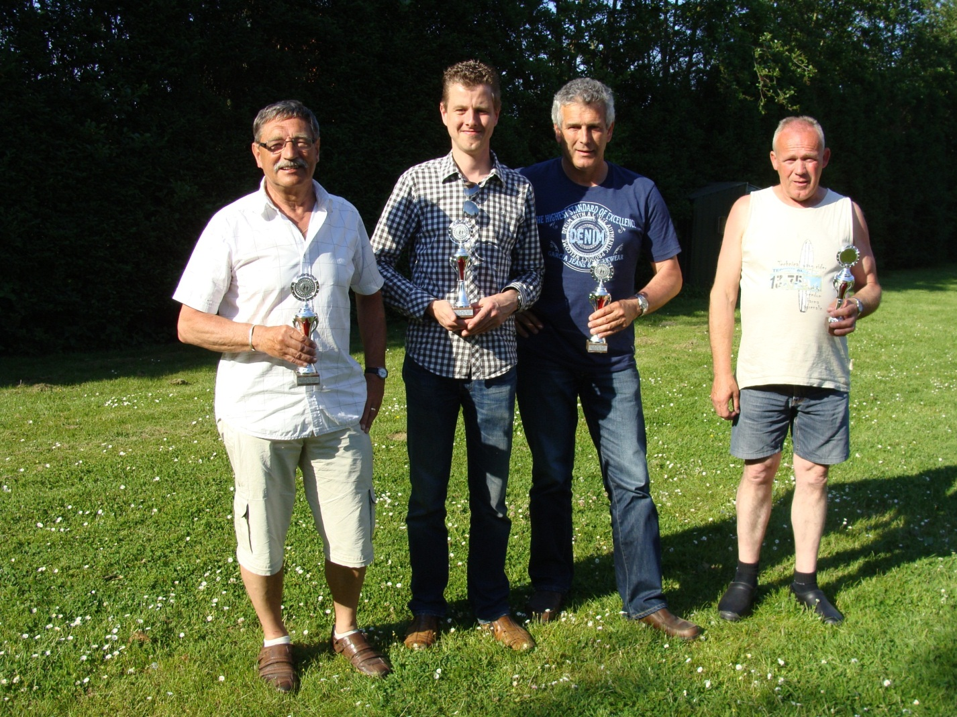

Kampioensviertal Willem Tell 2 met de schutters:
Jan en Frank Rentmeester, Jan Vermeule en Jan Verbart.

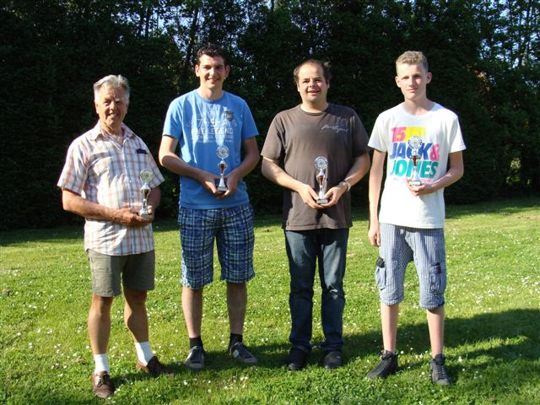

 |  |  |  |  |  | 2e plaats: Willem Tell 1

 |  |  |  |  |  | Lau Rentmeester, Johnnie en Dennie
 |  |  |  |  |  | Boonman en Wessel de Puyt

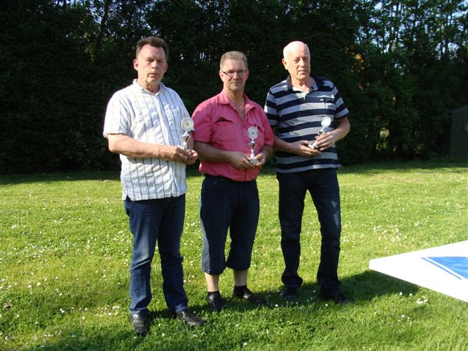

3e plaats Victoria 1 met de schutters:

Peter Repkes (ontbreekt op de foto), Henk van Hekken,
Hans Schipper en Sjaak Raas

